1. Summary Report
TEST SUMMARY REPORT

Test Runs Status
Passed | 52
Failed | 0
Not Executed | 0
Blocked | 0
OVERALL INFORMATION
Test Purpose | Tìm ra lỗi của trang Web
Number of testers | 3

OVERALL STATUS
Total Number of Test Cases | 52
Executed | Passed |  |  |  | 52
 | Failed |  |  |  | 0
 | Total Tests Executed (Passed + Failed) |  |  |  | 52
Not Executed | 0
Blocked | 0
Number of Defects | Critical |  | High | 3 | Medium |  | 1
Defect Density
 | Total Defects | Line of code (LOC)
 | 4
 | 1
 | 0
 | 0
 | 0
 | 0
 | 0
 | 0
 | 0
 | 0
 | Total Defects (Critical + High + Medium) |  |  |  | 4

Test Subject | Priority | Total Test Cases | Test Runs |  |  |  |  | Defects |  |  |  | Comments
 |  |  | Status |  |  |  | Fail Rate | Total Defects | Line of code (LOC) | Defects fixed | Fixed Rate
 |  |  | Passed | Failed | Not Executed | Blocked
Import TKB | High | 19 | 19 | 0 | 0 | 0 | 0.0% | 4 |  |  | 0.0%
Phân công | Medium | 13 | 13 | 0 | 0 | 0 | 0.0% | 1 |  |  | 0.0%
Xem TKB | Low | 9 | 9 | 0 | 0 | 0 | 0.0% | 0 |  |  | 0.0%
Import TKB Phân công | High | 3 | 3 | 0 | 0 | 0 | 0.0% | 0 |  |  | 0.0%
Phân công Xem TKB | High | 1 | 1 | 0 | 0 | 0 | 0.0% | 0 |  |  | 0.0%
Phân Công Số giờ giảng viên | High | 1 | 1 | 0 | 0 | 0 | 0.0% | 0 |  |  | 0.0%
Phân công Số giờ quy đổi | Medium | 1 | 1 | 0 | 0 | 0 | 0.0% | 0 |  |  | 0.0%
Phân công Số giờ cá nhân | Low | 1 | 1 | 0 | 0 | 0 | 0.0% | 0 |  |  | 0.0%
Phân công lịch giảng dạy | High | 1 | 1 | 0 | 0 | 0 | 0.0% | 0 |  |  | 0.0%
Import TKB Môn học | Medium | 3 | 3 | 0 | 0 | 0 | 0.0% | 0 |  |  | 0.0%

2. Defects Report
DEFECTS REPORT

No. | Test Subject | Defect ID | Title | Steps to Reproduce | Evidences | Expected Result | Actual Result | Priority | Severity | Status | Raised By | Raised Date | Tested on build version
1 | Import TKB | DF_01 | Khi kéo thả hoặc chọn file sai định dạng thì file đó sẽ luôn xuất hiện và không biến mất, chỉ khi nào kéo thả hoặc chọn đúng định dạng file thì những file sai định dạng mới biến mất | Vào chức năng Import TKB Chọn học kỳ Chọn nghành Kéo 1 file TKB đúng định dạng và 1 file sai định dạng | 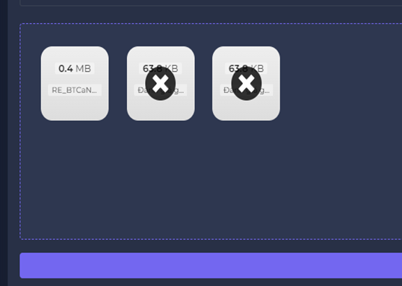 | Khi kéo thả hoặc chọn file nếu chọn file tiếp theo thì file trước đó sẽ biến mất | Hệ thống hiện thị file sai định dạng không biến mất cho đến khi bỏ hoặc kéo file đúng định dạng vào thay | High | High | New |  |  | 1.1
 |  | DF_02 | Khi import file nếu bạn đã gắn sai file thì hệ thông sẽ báo lỗi và trên file sẽ hiện dấu " X " nhưng khi click vào để xoá file đó để đổi thì không xoá được | Vào chức năng Import TKB Chọn học kỳ Chọn nghành Chọn file TKB đúng định dạng và file sai định dạng Nhấn dấu X |  | Khi gắn file sai định dạng thì hệ thống báo lỗi và trên file hiện thị dấu x và bấm vào để xóa | Hiện thị dấu x nhưng khi bấm vào thì file vẫn còn và không biến mất | Medium | Medium | New |  |  | 1.1
 |  | DF_03 | Trong vùng import file có nhiều hơn 1 file thì vẫn import được và trong đó có file không đúng định dạng | Vào chức năng Import TKB Chọn học kỳ Chọn nghành Kéo 1 file TKB đúng định dạng và 1 file sai định dạng(pdf) Nhấn import | 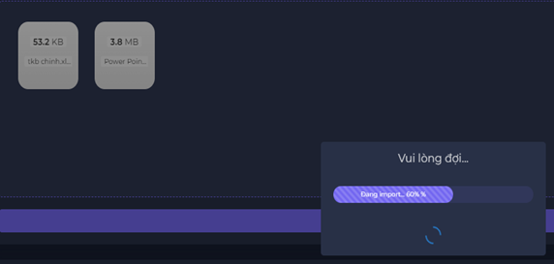 | Khi trong vùng import có nhiều hơn 1 file và tất cả đún định dạng mới import được nếu có 1 file sai định dạng thì hệ thống sẽ không import được | Trong vùng import file có nhiều hơn 1 file thì vẫn import mặc dù trong đó có file sai định dạng nhưng hệ thống vẫn chạy | High | High | New |  |  | 1.1
2 | Phân công | DF_04 | Khi phân công người dùng , lúc ấn vào " Chưa phân " thì sẽ hiện popover để người dùng chỉ định giảng viên, nhưng bảng popover xuất hiện ngẫu nhiên và không xác định | Vào chức năng Phân công Chọn học kỳ Chọn ngành Chọn lớp chưa phân | 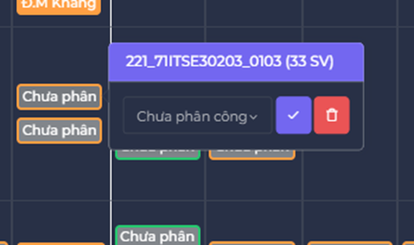 | Khi phân công người dùng , lúc ấn vào " Chưa phân " thì sẽ hiện popover cố định ở giữa màn hình nười dùng chỉ định giảng viên | Khi phân công người dùng khi ấn vào " chưa phân " sẽ hiện bảng popover xuất hiện ngẫu nhiên | High | High | New |  |  | 1.1

Data Range
Defects By Module
Overall Progress | Test Run Status
On time | Passed | 52 | Test Subject | Critical | High | Medium
Delayed | Failed | 0 | Import TKB | 0 | 2 | 1
Stopped | Not Executed | 0 | Phân công | 0 | 1 | 0
 | Blocked | 0 | Xem TKB | 0 | 0 | 0
Priority |  |  | Import TKB Phân công | 0 | 0 | 0
High |  |  | Phân công Xem TKB | 0 | 0 | 0
Medium |  |  | Phân Công Số giờ giảng viên | 0 | 0 | 0
Low |  |  | Phân công Số giờ quy đổi | 0 | 0 | 0
 |  |  | Phân công Số giờ cá nhân | 0 | 0 | 0
Severity |  |  | Phân công lịch giảng dạy | 0 | 0 | 0
Critical |  |  | Import TKB Môn học | 0 | 0 | 0
High
Medium
Low

